Arkusz1
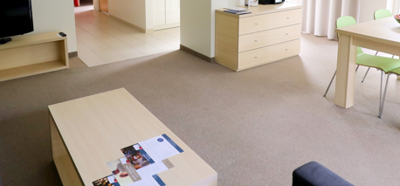
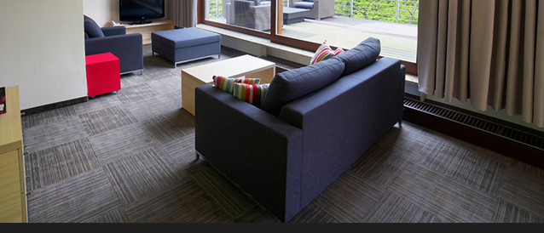
Załącznik nr 1a do zapytania ofertowego
UWAGA, PROSZĘ WYPEŁNIĆ TYLKO BIAŁE POLA
Dotyczy modernizacji wnętrz w Oddziałach Golden Tulip Międzyzdroje Residence, Golden Tulip Gdańsk Residence, Best Western Hotel Jurata, Courtyard by Marriott Warsaw Airport
Wskazówki odnośnie skutecznej odpowiedzi na zapytanie. Wypełniony dokument prosimy przesłać jako: - dokumentu Excel, do celów analizy oraz - dokumentu PDF ze stemplem i podpisem osoby upoważnionej, jako dowód przystąpienia do zapytania ofertowego.
Dane oferenta
Imię i nazwisko autora oferty:
Nazwa firmy/oferenta (zgodna z KRS lub CEIDG):
Nazwa handlowa Oferenta (jeśli różna od nazwy zgodnej z KRS lub CEIDG)
Adres oferenta - kod, miejscowość, ulica, nr domu, nr lokalu:
Nr telefonu oferenta:
E-mail oferenta:
Data sporządzenia oferty:
Data ważności oferty (minimum 120 dni od momentu otrzymania oferty przez Zamawiającego)
Odpowiadając na zapytanie ofertowe dotyczące wymiany wykładzin w apartamentach i na korytarzach w budynkach A i C dla Golden Tulip Międzyzdroje Residence
W skład zamówienia wchodzi zakup, dostawa, demontaż oraz montaż nowych wykładzin wraz z cokolikami z wykładziny a także usunięcie wraz z utylizacją obecnych wykładzin. Wykładzina musi posiadać certyfikat trudnopalności (certyfikat niepalności) dołączony do oferty.
Lp. | artykuł | specyfikacja: materiał wykonania, kolor, inne | cena jednostkowa netto w PLN | ilość | jm | kwota total
1 | płytka dywanowa -pokoje | rozmiar : 50x50 Gramatura runa >540 g/m2 runo pętelkowe, niskie ok. 3 mm paramerty ścieralności: duża wytrzymałość na ścieranie, parametry dla biur/pomieszczeń publicznych Wzór/kolor korytarze : granat/niebieski, mogą być paski lub melanż Antystatyczna, odporna na UV powierzchnia około 1735 m2 |  | 1 | komplet | 0.00 zł
2 | płytka dywanowa - korzytarze | rozmiar : 50x50 Gramatura runa >540 g/m2 runo pętelkowe, niskie ok. 3 mm paramerty ścieralności: duża wytrzymałość na ścieranie, parametry dla biur/pomieszczeń publicznych Wzór/kolor pokoje : beż, szarości, mogą być prążki lub melanż Antystatyczna, odporna na UV powierzchnia około 180 m2 |  | 1 | komplet | 0.00 zł
 |  |  |  |  | Razem PLN netto | 0.00 zł
INNE WARUNKI HANDLOWE
Termin płatności: rozliczenia bezgotówkowe faktura Vat - 30 dni (TAK/NIE)
Planowany termin realizacji inwestycji : ….....................................
Termin wykonania usługi ( w dniach) :
Akceptacja draftu umowy (TAK/NIE) jeśli NIE prosimy o podanie uwag - w osobnym pliku
Okres gwarancji na wykonane prace (podać w miesiącach) min. 12 msc.
Oświadczam, iż nie zalegam z opłatami podatków CIT, VAT i ZUS. Nie wymaga się oświadczeń potwierdzonych przez właściwy urząd (TAK/NIE)
Oświadczam, iż w czasie trwania projektu, nieprzerwanie będę rejestrowany w rejestrze „Biała Lista Podatników” (TAK/NIE)
Oświadczam (-my), że uzyskaliśmy wszystkie niezbędne informacje do przygotowania oferty i realizacji przedmiotu zamówienia. (tak/nie)
Inne warunki handlowe

 | Obecnie :
 | wykładzina na korytarzu
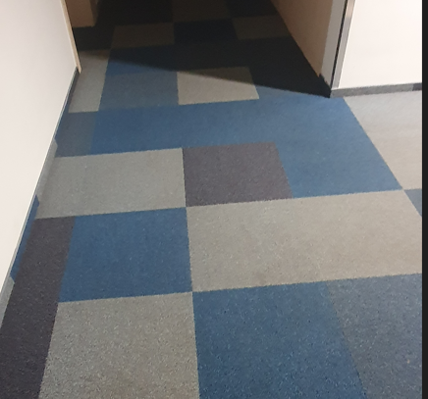

 | Wykładzina w apartamencie

